Sheet1
Mulia Yuga Utama

App Name | Instagram
Created At | 2024-10-09
Browser / Mobile | Operation System | Xiaomi Phone
Environment | Production

No | Title | Steps to Reproduce | Expected Result | Actual Result | Attachment | Priority | Severity
1 | Tampilan sinyal wifi pada bar navigasi tidak sesuai | 1.Buka halaman obrolan 2.Lihat tampilan sinyal dibagian bar navigasi | Seharusnya tampilan/posisi sinyal wifi sesuai dengan desain di figma | Hasil tampilan sinyal wifi di bagian bar navigasi tidak sesuai desain figma | 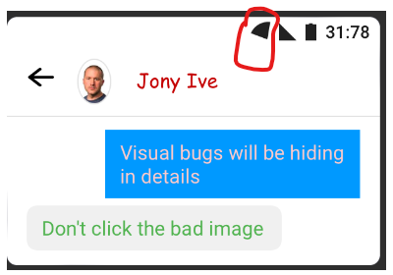 | Medium | Minor
2 | Tampilan sinyal simcard pada bar navigasi tidak sesuai | 1.Buka halaman obrolan 2.Lihat tampilan sinyal dibagian bar navigasi | Seharusnya tampilan/posisi sinyal simcard sesuai dengan desain di figma | Hasil tampilan sinyal simcard di bagian bar navigasi tidak sesuai desain figma | 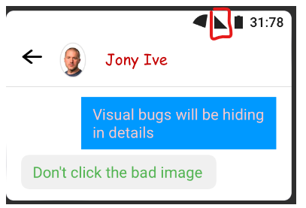 | Medium | Minor
3 | Format waktu dibar navigasi tidak valid | 1.Buka halaman obrolan 2.Lihat tampilan sinyal dibagian bar navigasi | Seharusnya format waktu yang ditampilkan 12:30 | Waktu yang ditampilkan 31:78 yang merupakan format waktu yang ditidak valid | 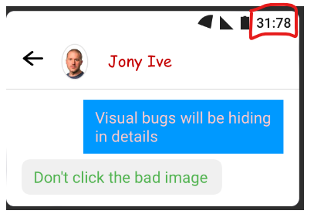 | High | Moderate
4 | Ketidak sesuaian bentuk avatar | 1. Buka halaman obrolan 2.Lihat bentuk avatar pada si penerima pesan | Seharusnya avatar bentuknya lingkaran sesuai dengan desain figma | Avatar bentuknya ellips yang tidak sesuai dengan desain figma | 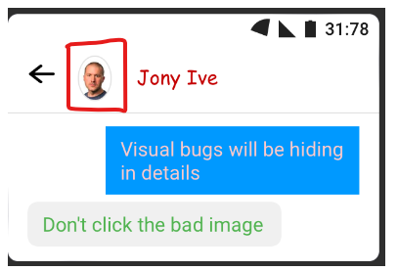 | Medium | Minor
5 | Ketidaksesuaian warna nama si penerima/pengirim pesan | 1.Buka halaman obrolan 2.Lihat warna nama si penerima/pengirim pesan | Seharusnya warna nama sesuai dengan desain figma yaitu hitam bold | Warna nama si pengirim/penerima pesan berwarna merah tidak sesuai desain figma | 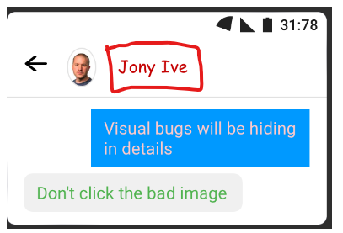 | Medium | Minor
6 | Ketidaksesuaian bentuk background teks chat pada saat mengirim pesan | 1.Buka halaman obrolan 2.Lihat background teks chat saat mengirim pesan | Seharusnya bentuk background teks chat sesuai dengan desain figma | Bentuk background teks chat tidak sesuai dengan desain figma | 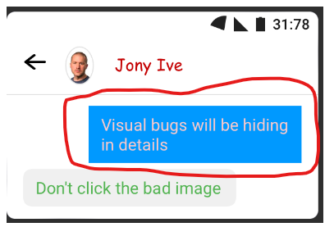 | Medium | Minor
7 | Ketidaksesuaian bentuk background teks chat pada saat menerima pesan | 1.Buka halaman obrolan 2.Lihat background teks chat saat menerima pesan | Seharusnya bentuk background teks chat sesuai dengan desain figma | Bentuk background teks chat tidak sesuai dengan desain figma | 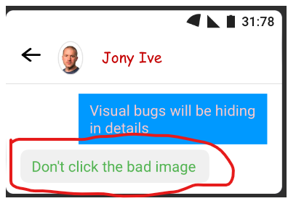 | Medium | Minor
8 | Warna teks tidak kontras dengan background | 1. Buka halaman obrolan 2. Lihat warna teks chat di obrolan | Seharusnya warna teks saat saat mengirim pesan warna putih sesuai dengan desain figma. Dan seharusnya warna teks saat menerima pesan warna hitam sesuai dengan desain figma | Warna teks saat mengirim pesan yaitu warna pink tidak sesuai desain figma. Dan warna teks saat menerima pesan yaitu warna hijau tidak sesuai desain figma | 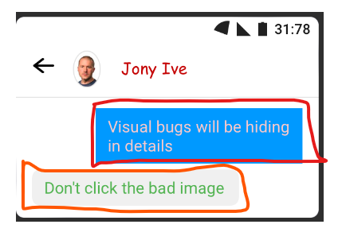 | Medium | Minor
9 | Pesan yang dikirim tidak sesuai dengan yang diketik | 1. Buka halaman obrolan 2. Lihat pesan terkirim | Seharusnya pesan yang dikirim bertuliskan " Which of these images looks "more correct"? " | Pesan yang terkirim menjadi berubah seperti " Visual bugs will be hiding in details " | 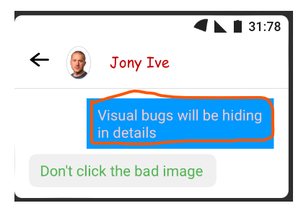 | Critical | Critical
10 | Pesan yang diterima tidak sesuai dengan yang diketik | 1. Buka halaman obrolan 2. Lihat pesan diterima | Seharusnya pesan yang diterima bertuliskan " Click the correct image " | Pesan yang diterima menjadi berubah seperti " Don't click the bad image " | 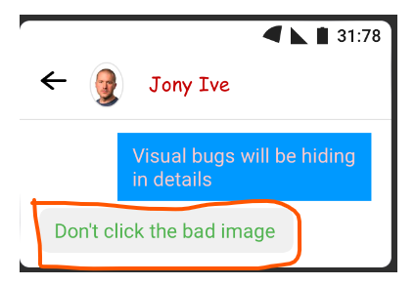 | Critical | Critical
11 | Jarak antara elemen/item pada bar navigasi tidak sesuai | 1.Buka Halaman obrolan 2. Lihat pada bagian bar navigasi | Seharusnya item/elemen sinyal wifi, sinyal simcard, indikasi baterai, waktu itu jaraknya sesuai dengan desain figma | Jarak antara item/elemen sinyal wifi, sinyal simcard, indikasi baterai, waktu tidak sesuai dengan desain figma | 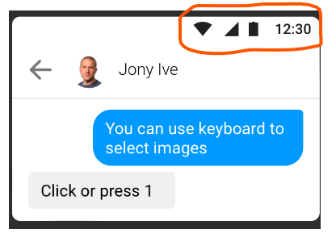 | Low | Minor
12 | Tidak ada border pada avatar | 1.Buka Halaman obrolan 2.Lihat pada bagian avatar | Seharusnya pada avatar terdapat border sesuai dengan yang ada di desain figma | Avatar tidak terdapat border seperti di desain figma | 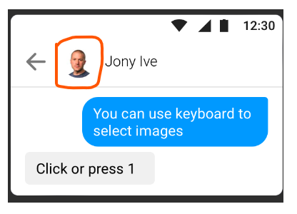 | Low | Minor
13 | Nama si pengirim/penerima pesan tidak sesuai | 1.Buka Halaman Obrolan 2.Lihat pada bagian nama si pengirim/penerima pesan | Seharusnya nama penerima/pengirim pesan berwarna hitam tebal sesuai dengan desain figma | Warna nama penerima/pengirim pesan berwarna hitam tidak sesuai dengan desain figma | 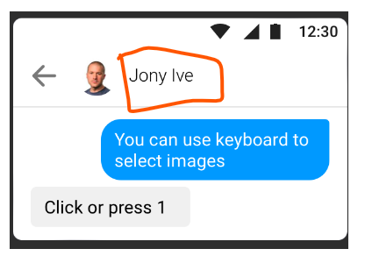 | Low | Minor
14 | Pesan yang diterima tidak sesuai dengan yang diketik | 1. Buka halaman obrolan 2. Lihat pesan diterima | Seharusnya pesan yang diterima bertuliskan " Click or press 2 " | Pesan yang diterima menjadi berubah seperti " Click or press 1 " | 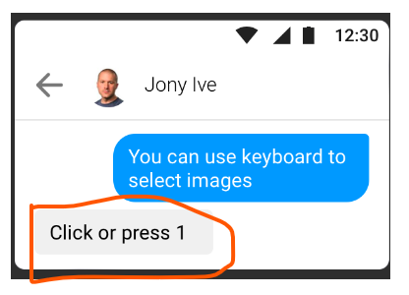 | Critical | Critical
15 | Ketidaksesuaian bentuk background teks chat pada saat menerima pesan | 1.Buka halaman obrolan 2.Lihat background teks chat saat menerima pesan | Seharusnya bentuk background teks chat sesuai dengan desain figma | Bentuk background teks chat tidak sesuai dengan desain figma | 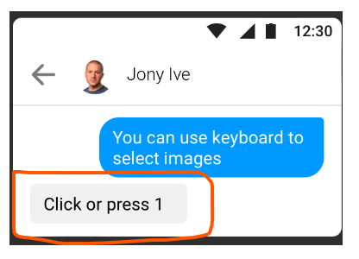 | Medium | Minor
16 | Ketidaksesuaian Tata Letak UI dan tidak Info Pengguna dan Posisi Ikon | 1.Buka halaman telepon 2.Perhatikan ketidaksejajaran tata letak ui dan posisi ikon | Seharusnya tata letak ui serta info pengguna dan ikon panggilan video sesuai dengan desain figma | Tata letak ui serta info pengguna dan ikon panggilan video tidak sesuai dengan desain figma | 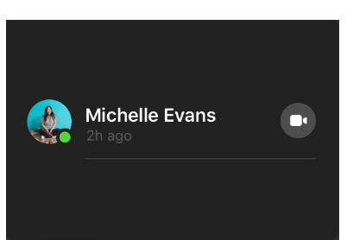 | Low | Minor

